엔티티 관계모형 기술서
엔티티 관계 모형 기술서
시스템명 | JADo(JoinAndDo) |  | 작성자 | 김지민
단계명 | 설계 |  | 작성일자 | 2016-03-30 |  | 버전 | V1.0

엔티티 관계도(ERD)
ERD ID |  |  | ERD 명
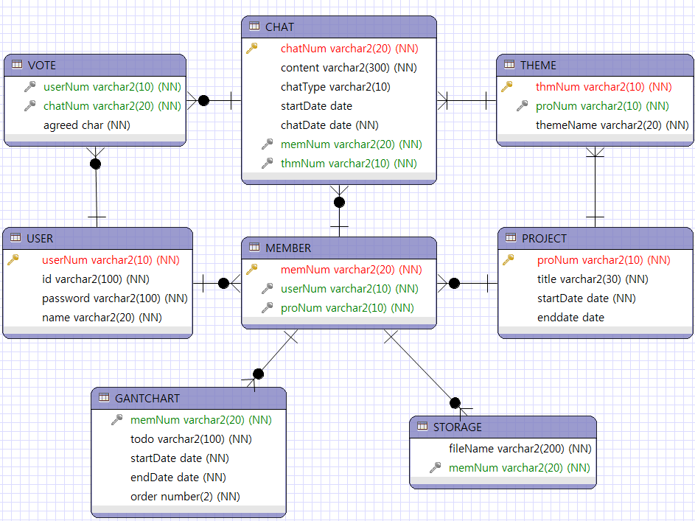

엔티티 명세서
엔티티 ID | USER |  | 엔티티명 |  | USER
엔티티 설명 | 회원 정보 리스트
속성명 | 데이터타입 (길이) | DEFAULT값 | NULL여부 | 제약조건(KEY) | 참조 |  | 비고
userNum | varchar2(10) |  | O | PK
id | varchar2(100) |  | O
password | varchar2(100) |  | O
name | varchar2(20) |  | O

엔티티 명세서
엔티티 ID | PROJECT |  | 엔티티명 |  | PROJECT
엔티티 설명 | 프로젝트 리스트
속성명 | 데이터타입 (길이) | DEFAULT값 | NULL여부 | 제약조건(KEY) | 참조 |  | 비고
proNum | varchar2(10) |  | O | PK
title | varchar2(20) |  | O
startDate | date |  | O
endDate | date

엔티티 명세서
엔티티 ID | MEMBER |  | 엔티티명 |  | MEMBER
엔티티 설명 | 회원-프로젝트간 다대다 관계 해소 테이블
속성명 | 데이터타입 (길이) | DEFAULT값 | NULL여부 | 제약조건(KEY) | 참조 |  | 비고
memNum | varchar2(20) |  | O | PK
userNum | varchar2(10) |  | O | FK | userNum(USER)
proNum | varchar2(10) |  | O | FK | proNum(PROJECT)

엔티티 명세서
엔티티 ID | THEME |  | 엔티티명 |  | THEME
엔티티 설명 | 프로젝트 내의 주제 테이블
속성명 | 데이터타입 (길이) | DEFAULT값 | NULL여부 | 제약조건(KEY) | 참조 |  | 비고
thmNum | varchar2(10) |  | O | PK
proNum | varchar2(10) |  | O | FK | proNum(PROJECT)
themeName | varchar2(20) |  | O

엔티티 명세서
엔티티 ID | CHAT |  | 엔티티명 |  | CHAT
엔티티 설명 | 채팅리스트
속성명 | 데이터타입 (길이) | DEFAULT값 | NULL여부 | 제약조건(KEY) | 참조 |  | 비고
chatNum | varchar2(20) |  | O | PK
memNum | varchar2(20) |  | O | FK | memNum(MEMBER)
thmNum | varchar2(10) |  | O | FK | thmNum(THEME)
content | varchar2(300) |  | O
chatType | varchar2(10)
startDate | date |  | O
chatDate | date |  | O

엔티티 명세서
엔티티 ID | VOTE |  | 엔티티명 |  | VOTE
엔티티 설명 | 투표리스트
속성명 | 데이터타입 (길이) | DEFAULT값 | NULL여부 | 제약조건(KEY) | 참조 |  | 비고
userNum | varchar2(10) |  | O | FK | userNum(USER)
chatNum | varchar2(20) |  | O | FK | chatNum(CHAT)
agreed | char |  | O

엔티티 명세서
엔티티 ID | GANTCHART |  | 엔티티명 |  | GANTCHART
엔티티 설명 | 공정도 리스트
속성명 | 데이터타입 (길이) | DEFAULT값 | NULL여부 | 제약조건(KEY) | 참조 |  | 비고
memNum | varchar2(20) |  | O | FK | memNum(MEMBER)
todo | varchar2(100) |  | O
startDate | date |  | O
endDate | date |  | O
order | number(2) |  | O

엔티티 명세서
엔티티 ID | STORAGE |  | 엔티티명 |  | BOARD
엔티티 설명 | 프로젝트/유저 당 파일 리스트
속성명 | 데이터타입 (길이) | DEFAULT값 | NULL여부 | 제약조건(KEY) | 참조 |  | 비고
memNum | varchar2(20) |  | O | FK | memNum(MEMBER)
fileName | varchar2(200) |  | O

